COTIZADOR TIRTALENT
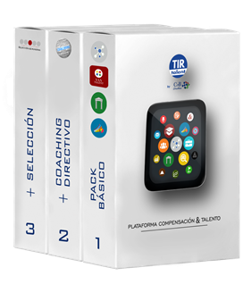 Pack Pyme



Solo se pueden introducir datos en las celdas color verde

CONDICIONES DEL COTIZADOR
Tarifas orientativas.
Precios sin IVA
Nuestros servicios son rescindibles en cualquier momento.
El presupuesto de selección y/o coaching implican el Pack Básico

consultapresupuesto@camposybros.com

COTIZADOR POR EMPRESA
DATOS |  |  | MENSUAL | ANUAL
Indique nº de empleados de su compañía | 0 | #N/A | 0 € | 0 € | 0 | 12 | 0
+ SELECCIÓN | 0 | #N/A | 0 € | 0 € | 0 | 12 | 0
+ COACHING | 0 | #N/A | 0 € | 0 € | 0 | 12 | 0

 |  |  | PRESUPUESTO
SERVICIOS |  |  | MES | AÑO
Pack Básico |  |  | - € | - €
+ Selección |  |  | - € | - €
+ Coaching |  |  | - € | - €
TOTAL Presupuesto |  |  | - € | - €

